Sheet1
https://github.com/ai-training-ORG/ai-training
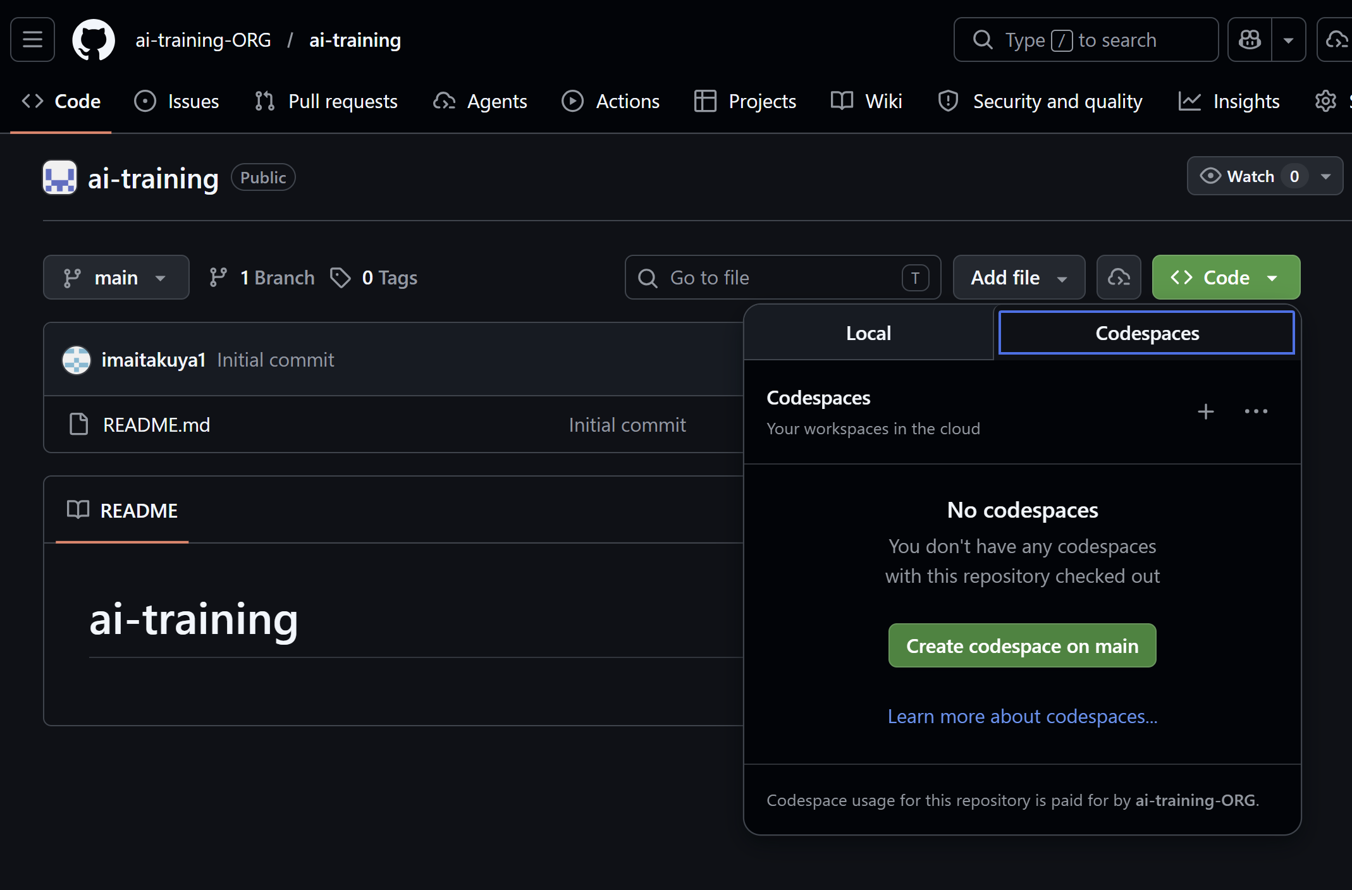

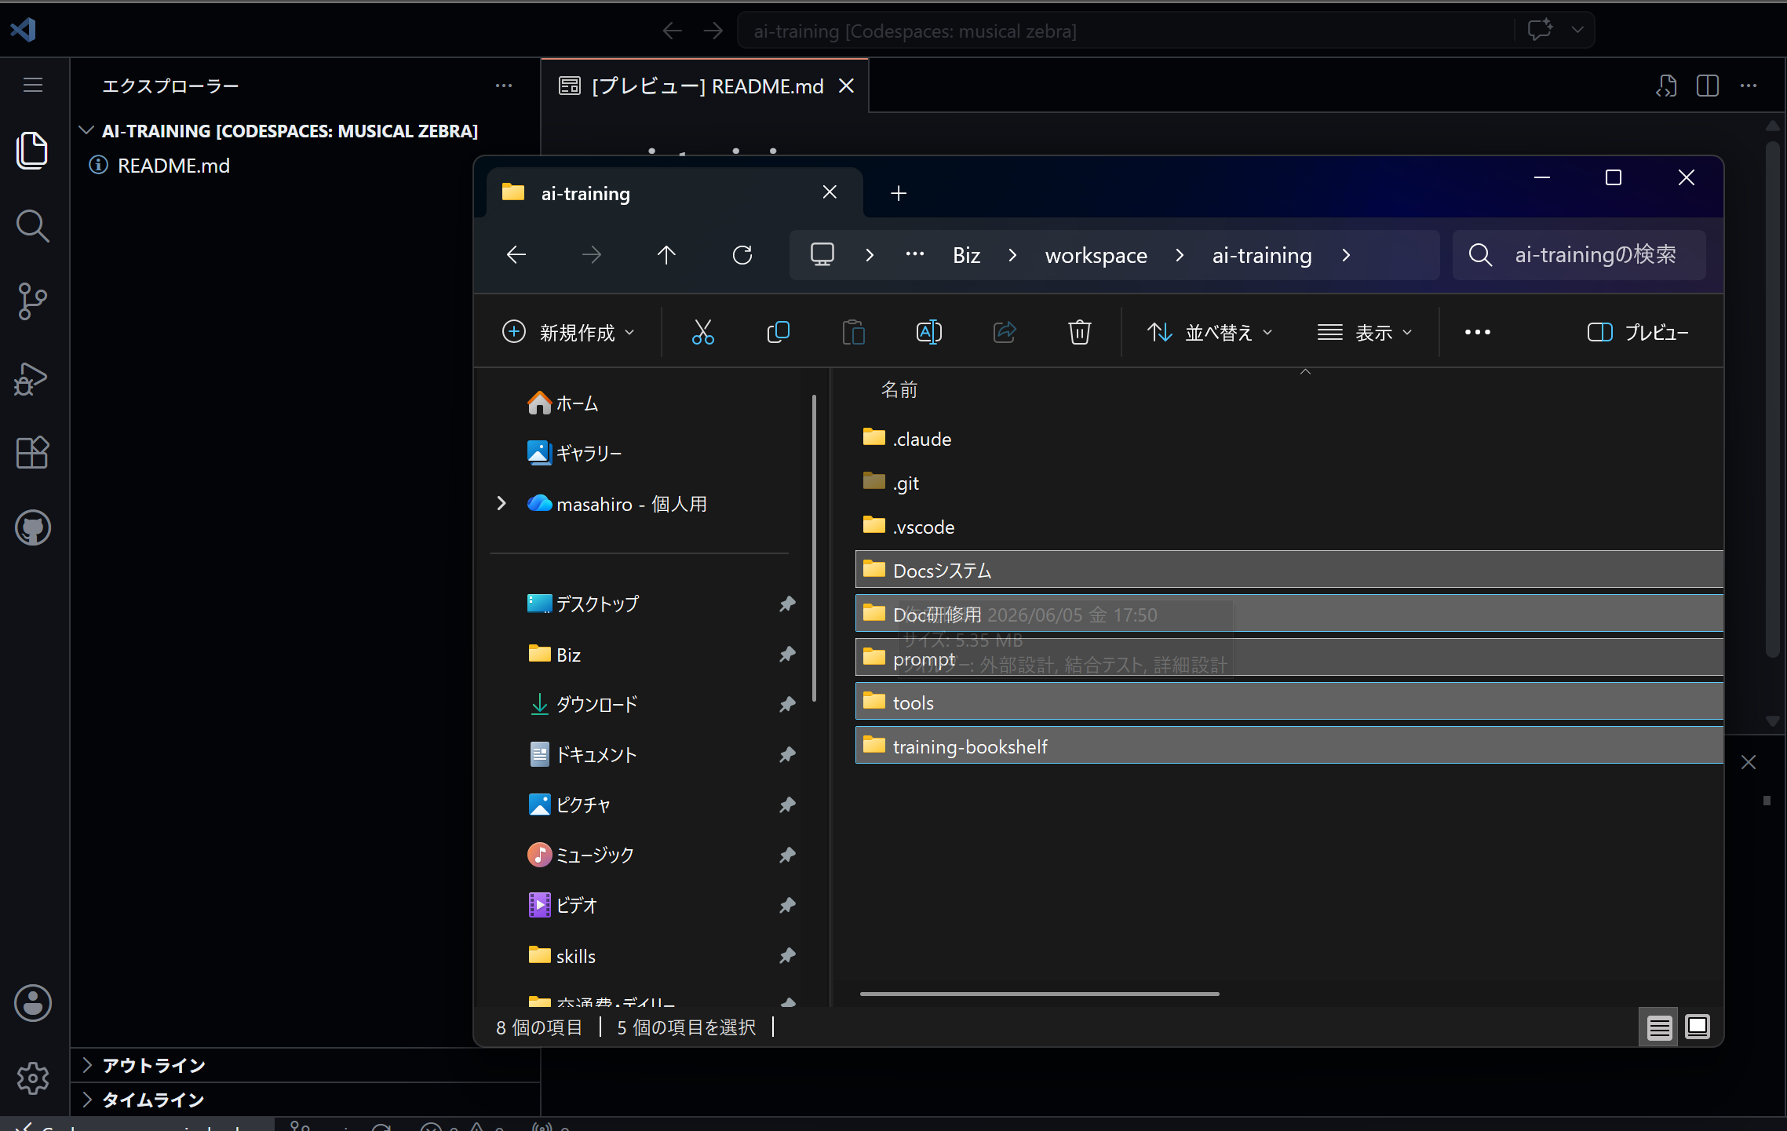

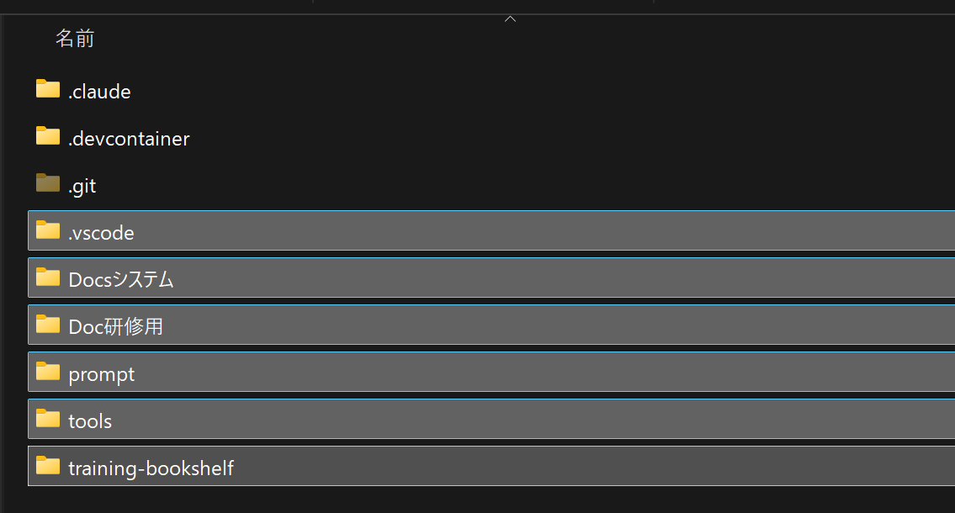

ドラッグ&ドロップ
ディレクトリは範囲のみ

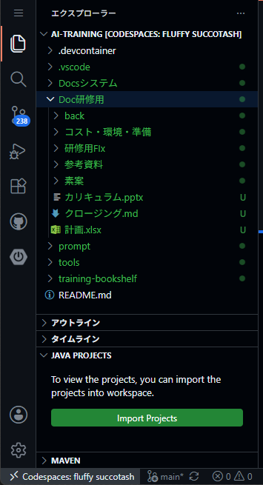

JAVA PROJECTSの[Import Projects]ボタンを押す

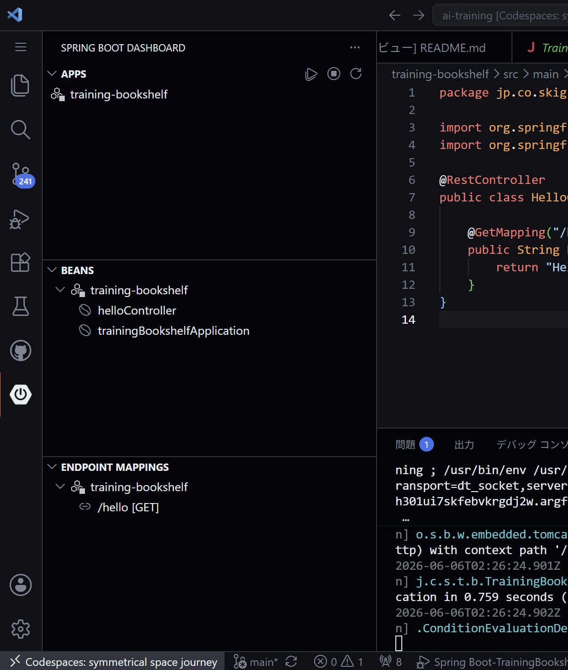

アプリケーションの起動

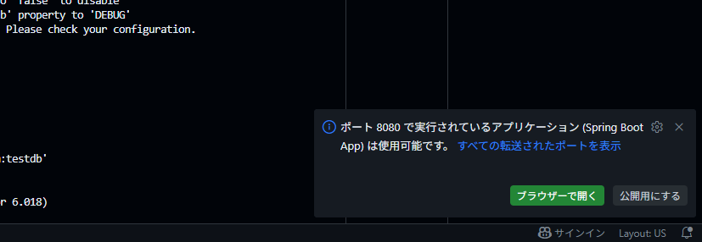
右下にブラウザーで開くボタンが出たら押すと別タブで開く

もしくはポートタブから8080ポートのアドレスをCtrl+クリック

そのままだとエラーになるのでURLの後ろに /hello をつける

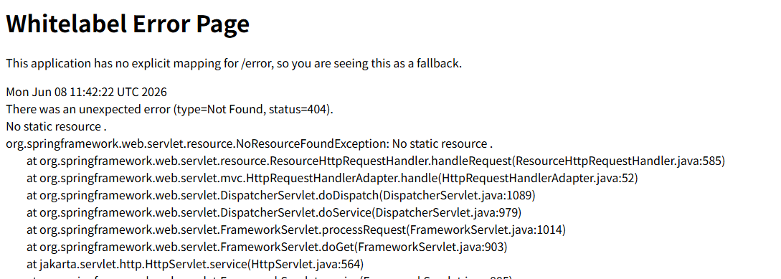

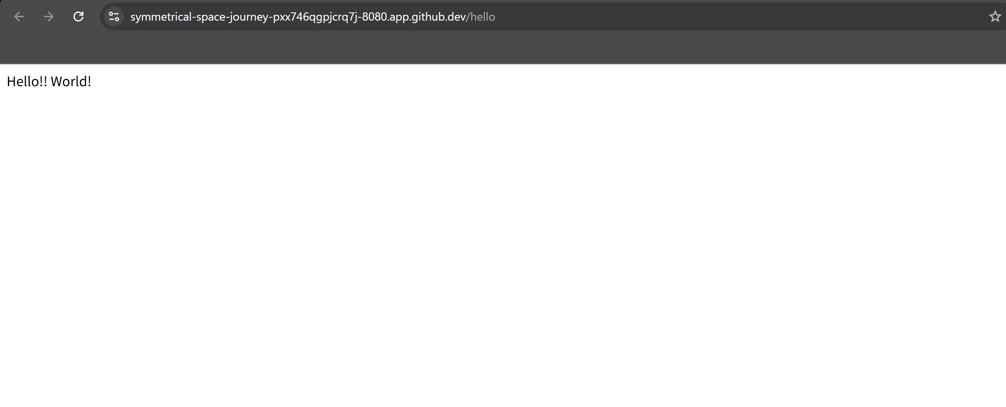
Hello!! World! と出たらOK

